Sheet1
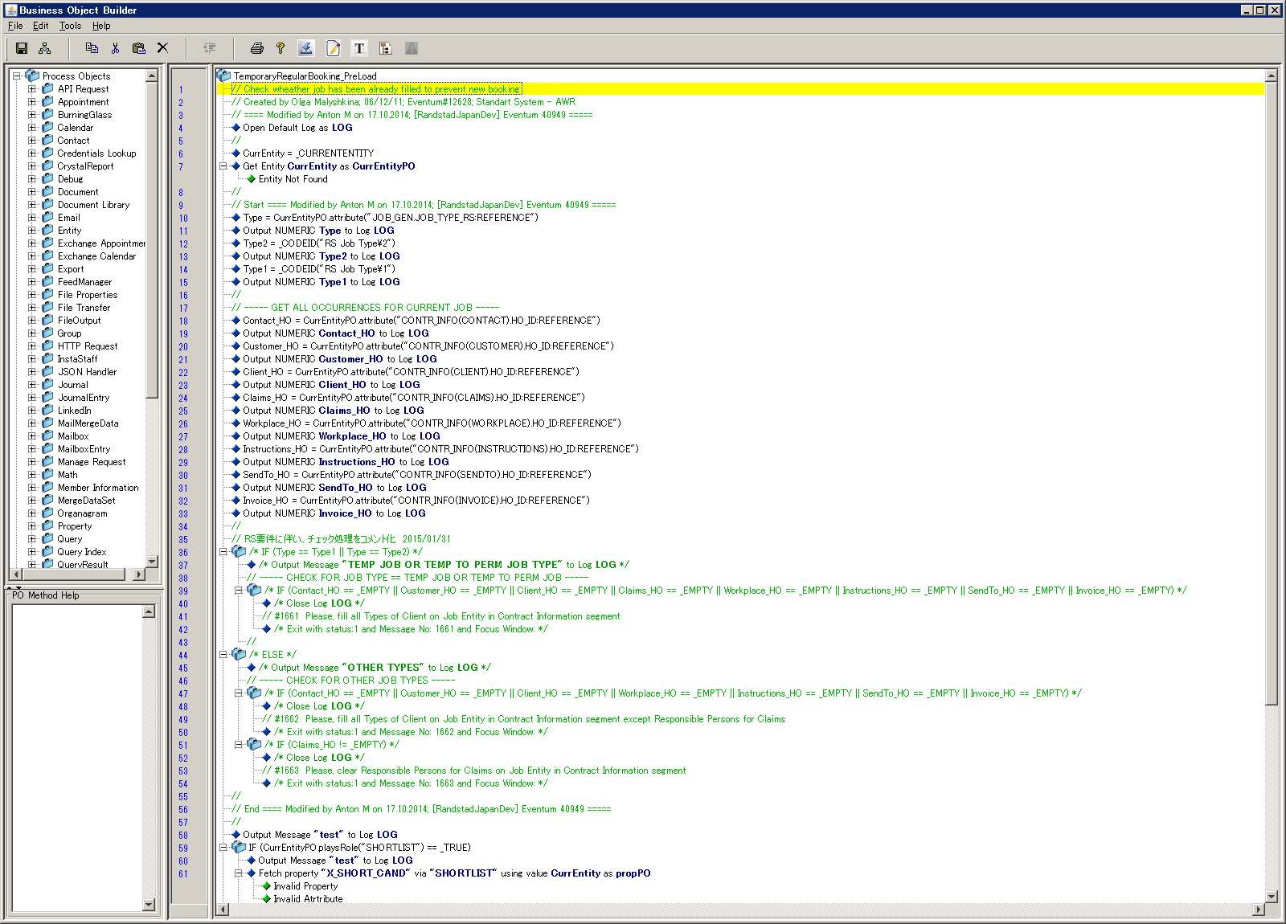
アサイン概要
<BO>TemporaryRegularBooking_PreLoad→<VIEW>W_TemporaryRegularBooking→<BO>CopyOfTempRegularBooking
CreateAssignment I/F
【概要】
アサイン情報の一般情報の登録処理

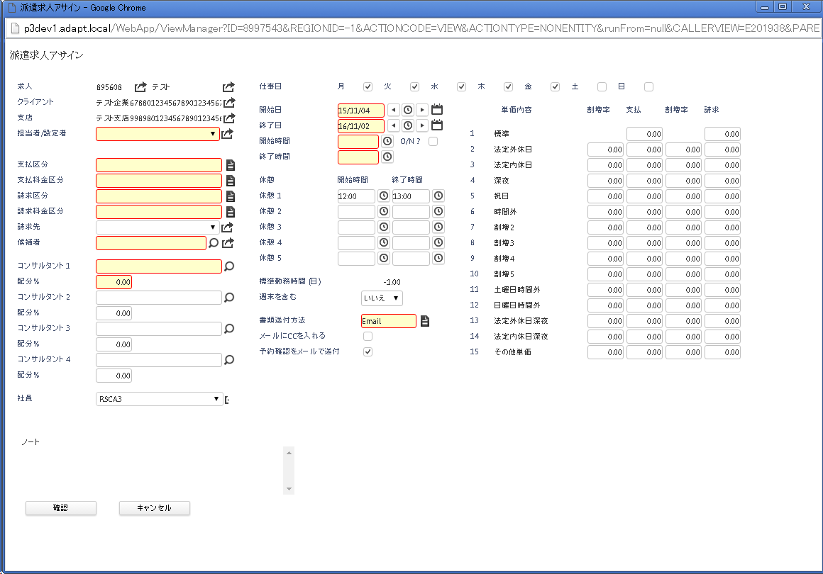
項番 | 項目名 | 設定値
1 | ロール
2 | 候補者ID | ※Reference
3 | 受注ID | ※Reference
4 | 担当者ID | ※Reference
5 | クライアントID | ※Reference
6 | 請求先ID | ※Reference（項目自体存在しない）
7 | 開始日
8 | 終了日
9 | 開始時間
10 | 終了時間
11 | アサインタイプ | Assignment Type\1 固定
12 | 通貨
13 | 業種 | 空固定
14 | 未使用項目（AWRExempt） | 空固定
15 | 未使用項目（WorkForClient） | 空固定
16 | 未使用項目（QualifiedWeeks） | 0固定
17 | 未使用項目（Verified） | 空固定
18 | 担当者ID | ※Reference
19 | 休憩開始時間1
20 | 休憩開始時間2
21 | 休憩開始時間3
22 | 休憩開始時間4
23 | 休憩開始時間5
24 | 休憩終了時間1
25 | 休憩終了時間2
26 | 休憩終了時間3
27 | 休憩終了時間4
28 | 休憩終了時間5

CreateShift I/F
【概要】
シフト情報アサインの日毎の情報を登録

項番 | 項目名 | 設定値
1 | 受注ID | ※Reference
2 | 対象日付 | ※上記の開始日、終了日分回す
3 | 開始時間
4 | 終了時間
5 | 深夜
6 | 標準勤務時間 (日)
7 | レートコード | Rate Code\RATE01 固定
8 | アサインID | ※Reference
9 | 候補者ID | ※Reference
10 | 未使用項目（支払タイプ）
11 | 標準請求
12 | 標準支払
13 | NI/PRSI | 12.8が設定されている 何に使用しているのか？
14 | HOL_PAY_PERC | 8.33が設定っされている
15 | 空き番
16 | 空き番
17 | 休憩開始時間1
18 | 休憩開始時間2
19 | 休憩開始時間3
20 | 休憩開始時間4
21 | 休憩開始時間5
22 | 休憩終了時間1
23 | 休憩終了時間2
24 | 休憩終了時間3
25 | 休憩終了時間4
26 | 休憩終了時間5

CalculateForecastedRevenueAndGM_Shift I/F
【概要】
予定の売上と利益を求める関数
ここで求めたものをCreateShift内で日毎に設定している使用しているのか？

UpdateBookingCalender I/F
【概要】
カレンダー情報をアサインの日毎の情報を登録
項番 | 項目名 | 設定値
1 | 開始日付 | ※上記の開始日、終了日分回す 同日を設定
2 | 終了日付 | ※上記の開始日、終了日分回す 同日を設定
3 | 開始時間
4 | 終了時間
5 | 候補者ID | ※Reference
6 | 概要
7 | ノート
8 | Bookingコード | "BOOK"固定

